39
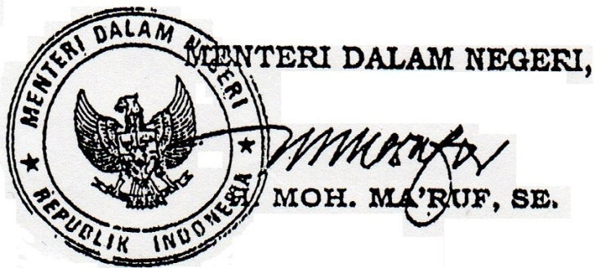
 |  |  | Lampiran III
4. Pembinaan dan Pengawasan Camat kepada Desa/Kelurahan
Jumlah Kegiatan fasilitasi penyusunan peraturan desa dan, peraturan kepala desa | Ada/ | tidak |  | kali
Jumlah Kegiatan fasilitasi administrasi tata pemerintahan desa dan kelurahan | Ada/ | tidak |  | kali
Fasilitasi pengelolaah keuangan desa dan pendayagunaan aset desa serta anggaran kelurahan | Ada/ | tidak |  | kali
Jumlah kegiatan fasilitasi pelaksanaan urusan otonomi daerah kabupaten/kota yang diserahkan kepada desa | Ada/ | tidak |  | kali
Fasilitasi penerapan dan penegakan peraturan perundang-undangan | Ada/ | tidak |  | kali
Fasilitasi penyediaan data dan pendayagunaan data profil desa dan kelurahan | Ada/ | tidak |  | kali
Jumlah kegiatan fasilitasi pelaksanaan tugas, wewenang, fungsi, hak dan kewajiban kepala desa, BPD, Lurah dan lembaga kemasyarakatan | Ada/ | tidak |  | kali
Jumlah kegiatan fasilitasi upaya penyelenggaraan ketenteraman dan ketertiban umum | Ada/ | tidak |  | kali
Fasilitasi penataan, penguatan dan efekfivitas pelaksanaan tugas, fungsi dan kewajiban lembaga kemasyarakatan desa dan kelurahan | Ada/ | tidak |  | kali
Jumlah kegiatan fasilitasi partisipasi masyarakat dalam perencanaan, pelaksanaan, pemanfaatan dan pemeliharaan serta pengembangan dan pelestarian hasil pembangunan. | Ada/ | tidak |  | kali
Fasilitasi kerjasama antar desa/kelurahan dan kerjasama ; desa/kelurahan dengan pihak ketiga | Ada/ | tidak |  | kali
Jumlah kegiatan fasilitasi pelaksanaan program dan kegiatan pemberdayaan masyarakat | Ada/ | tidak |  | kali
Jumlah kegiatan pemeliharaan motivasi bagi desa dan kelurahan juara perlombaan dan pasca perlombaan | Ada/ | tidak |  | kali
Jumlah kegiatan fasilitasi kerjasama antar lembaga kemasyarakatan dan lembaga kemasyarakatan dengan organisasi anggota lembaga kemasyarakatan serta dengan pihak ketiga sebagai mitra percepatan keberdayaan masyarakat | Ada/ | tidak |  | kali
Jumlah kegiatan fasilitasi bantuan teknis dan $ pendampingan kepada lembaga kemasyarakatan dan organisasi anggotanva | Ada/ | tidak |  | kali
Jumlah kegiatan koordinasi unit kerja pemerintahan dalam pengembangan lembaga kemasyarakatan desa/kelurahan. | Ada/ | tidak |  | kali

